Sheet1
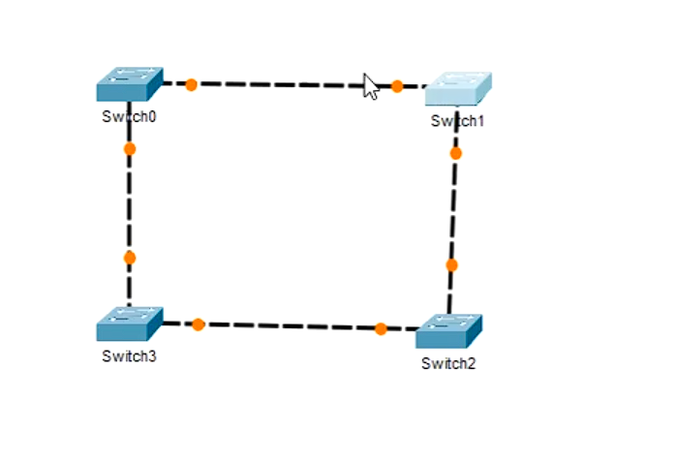
 |  |  | Od te petlje, Switch-evi će napraviti stablo.
 |  |  | Znači, spanning-tree protocol je po default-u već aktiviran jer mi ništa nismo radili na tim Switch-evima..

Odluka o tome, koji port će biti blokiran, sasvim je slučajna:
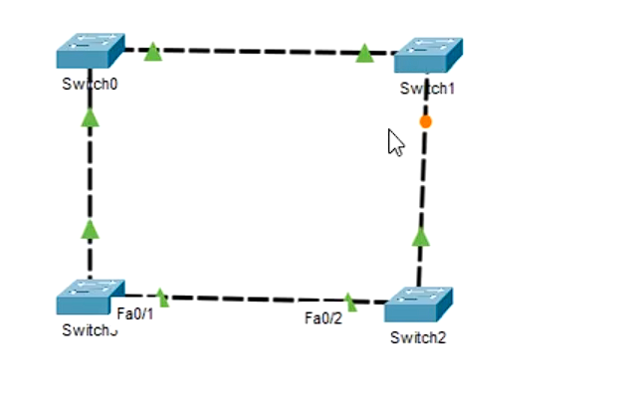

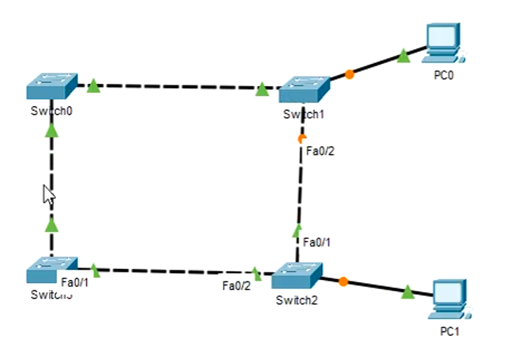
U praksi, to znači ovako:
 |  |  | Putanja ping(Pc0 na Pc1) se odvija Switch1 pa Switch0 pa Switch3 pa Switch2 i onda stiže paket na PC1..
 |  |  | NIKADA SAOBRAĆAJ NEĆE IĆI Switch1 pa Switch2!!

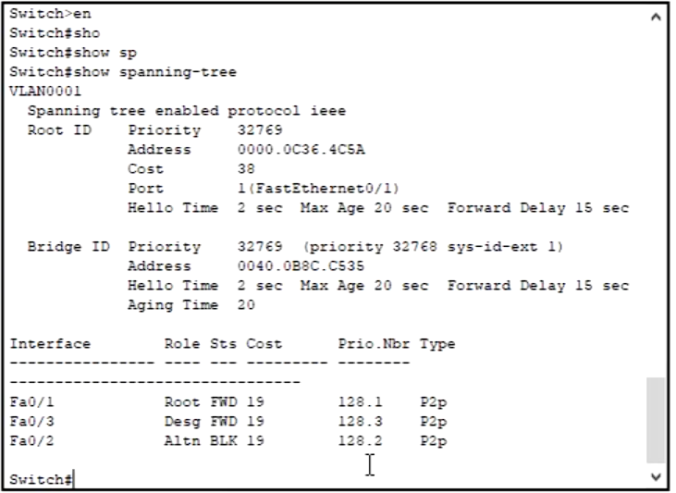
 |  |  | Šta se zapravo desilo na Switch uređajima, možemo da vidimo pomoću sljedećih komandi:
 |  |  |  |  |  |  |  |  |  | enable
 |  |  |  |  |  |  |  |  |  | show spanning-tree

Switch1:

 |  |  |  | 1. Sekcija, to su podaci o root-Switch uređaju DATE TOPOLOGIJE!
 |  |  |  | Dakle, iako smo mi select-ovali Switch1 i u njegovom terminalu pozvali komandu "show spanning-tree",
 |  |  |  | to ne znači da je Switch1 ujedno i root-Switch posmatrane topologije!!

 |  |  |  |  | Cost do root-Switch je 38=2*19 tako da je 19-cost za povezanost preko FastEthernet-Ports!

 |  |  |  | 2. Sekcija, podaci o datom Switch uređaju..u ovom slučaju -Switch1

 |  |  |  | 3. sekcija je lista njegovih-Switch1 interfejsa i stanja u kojem se oni nalaze..
 |  |  |  | Napominjem, komandu smo pozvali iz terminala Switch1 uređaja, a root bridge je
 |  |  |  | Switch3(Koji se nalazi preko puta njega!!)..

 |  |  |  | Root-Port za tekući Switch!!
 |  |  |  | Forwarding-Port
 |  |  |  | Blocking-Port

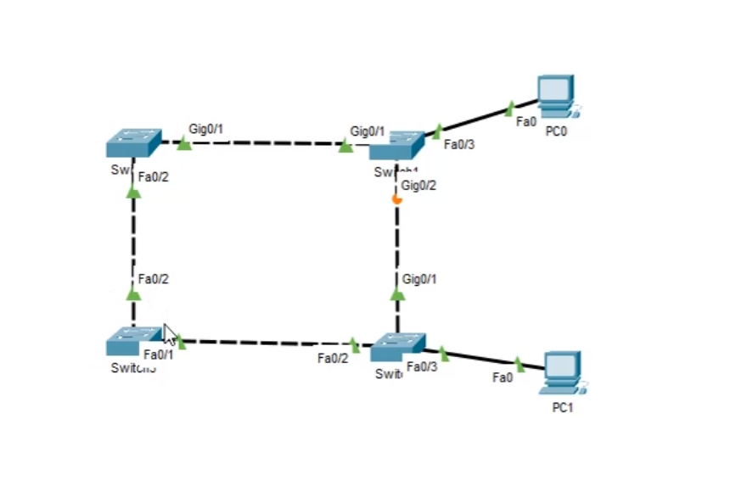
 |  |  |  |  | RootSwitch je ostao nepromjenjen, čak iako smo umjesto FastEthernet kablova
 |  |  |  |  | postavili Gigabit-ne kablove..

 |  |  |  |  | Situacija nije dobra, jer ja kao Networking Administrator više želim da mi se saobraćaj
 |  |  |  |  | odvija preko Gigabit-nih kablova!!

 |  |  |  |  | Topologija nije optimalna znači, a moj posao je da ispravim tu situaciju!!
 |  |  |  |  | Postavlja se onda pitanje "Kako se to radi!?"

 |  |  |  |  | Idemo dalje, odlučio sam da root ulogu prebacim na Switch1!!, Komande:

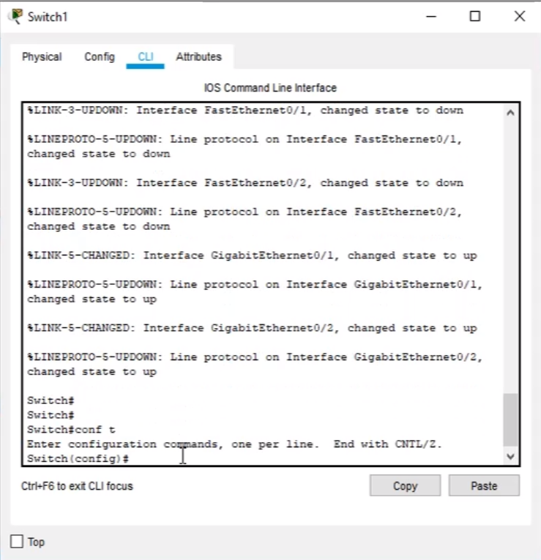
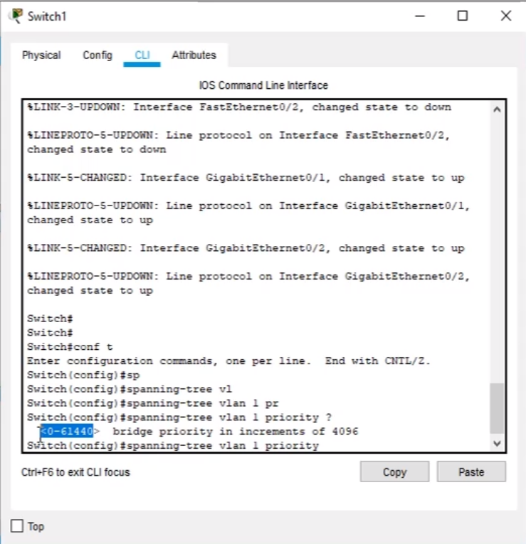

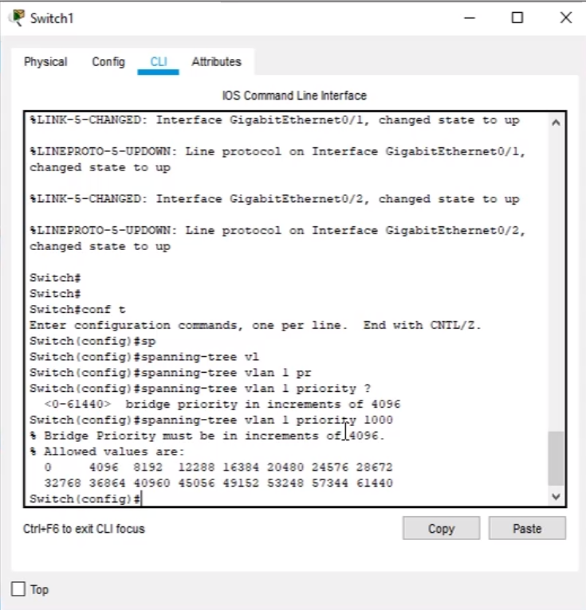
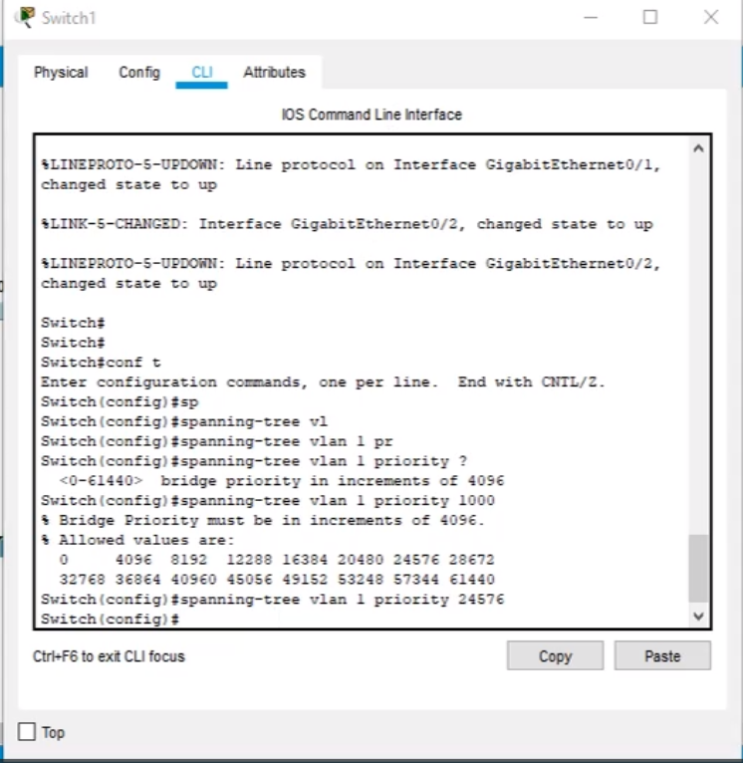

Rezultat Izmjene:
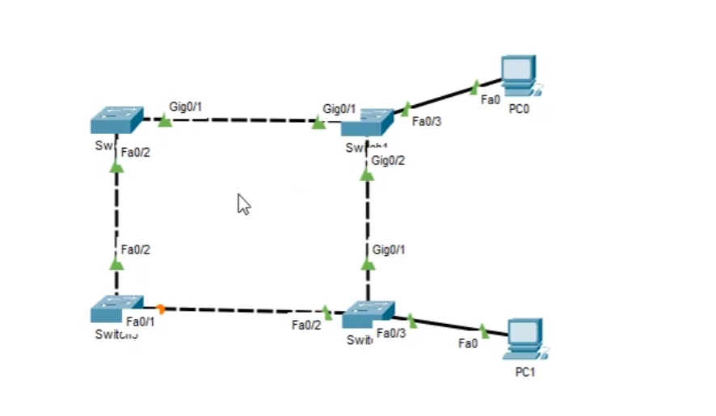
 |  |  |  |  | Komanda kojom smo realizovali sve ovo prethodno glasi:

 |  |  |  |  | spanning-tree |  | vlan 1 | priority | 24576

 |  |  |  |  | Znači, nakon spanning-tree, ide broj VLAN-a u kojem se naš Switch nalazi, a u ovom
 |  |  |  |  | slučaju to/samo je 1, zatim ključna riječ priority 24576(KAO PRIORITET MANJI OD POSOJEĆEG!!)
 |  |  |  |  | Napominjem da je prethodni root-Switch(Switch3) imao prioritet 32768!!

 |  |  |  |  | Upitnikom ? Uvijek provjeri koji broj možeš podesiti da ti bude priority!!

 |  |  |  | Navedena komanda predstavlja lakši način za realizaciju gore-prethodno navedenog!!

Isto tako, komandom: | spanning-tree vlan 1 root secondary | neki od Switch( 2 ili 3 u ovom slučaju..) postavljamo kao zamjenika od trenutnog root-Switch-a.

Sljedeće što se radi u ovoj vježbi, jeste da se port-fo/3 od Switch1 proglasi "brzim" --to je port na koji je povezan PC0.
To se da postići korištenjem sljedećih komandi:

config t
int f0/3(Ili neki drugi port..zavisi..)
spanning-tree port

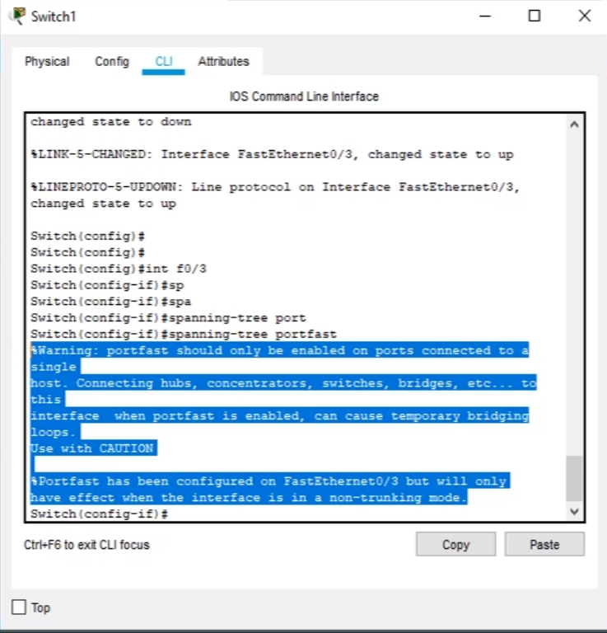

 |  |  | I kao rezultat rada ove komande, dobijamo upozorenje koje kaže da se nakon izvršenja komande,
 |  |  | nipošto na taj naš brzi-port ne smije povezati neki Switch/Hub/Bridge/..

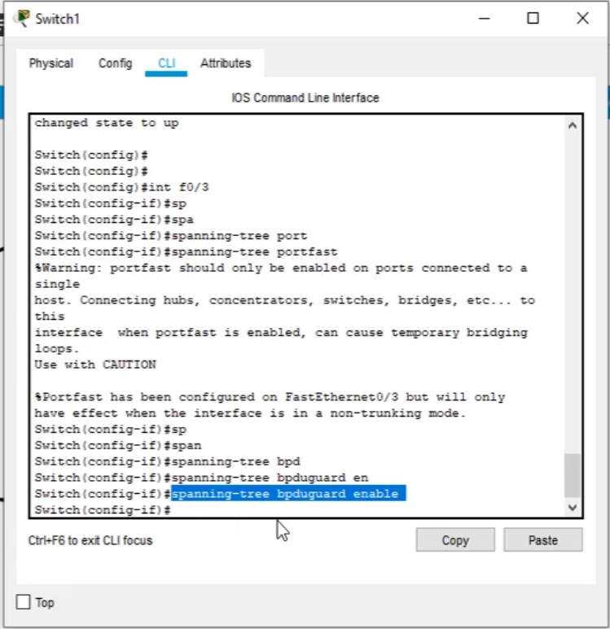

 |  |  |  | Sigurnosti radi, bolje je dodati još jednu komandu:

 |  |  |  | Komande:
 |  |  |  | config t
 |  |  |  | int f0/3
 |  |  |  | spanning-tree portfast
 |  |  |  | spanning-tree bpdguard enable

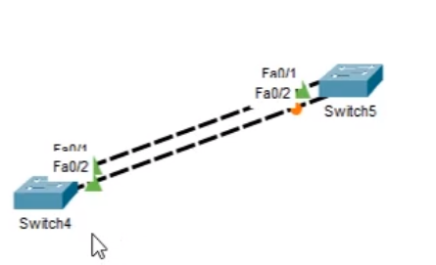

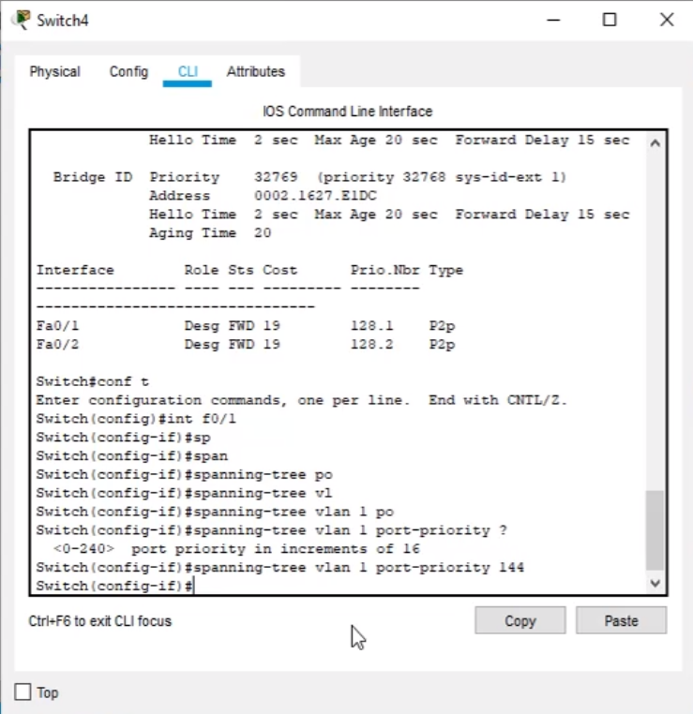

 |  |  |  | Gledamo na prioritet Port-a, a ovo .1 i .2 predstavlja njegov index!

 |  |  |  | int f0/1 | Ideja je da povećamo prioritet ovog Port-a!
 |  |  |  |  | Znači, bacaš pogled sa Switch5 na Switch4(Koji je root -svi port-ovi su mu zeleni..)
 |  |  |  |  | i vidiš da oba porta imaju isti prioritet 128, ali gornji port(Fa0/1) IMA NIŽI INDEX
 |  |  |  |  | te je samim tim on ostao neblokiran.
 |  |  |  |  |  | Ako povećamo prioritet od Port-a Fa0/1, onda Spanning-Tree protocol
 |  |  |  |  |  | ponovo gleda prioritete portova Fa0/1 i Fa0/2 od Switch4 i vidi da je
 |  |  |  |  |  | Fa0/2 prioriteta index-a --TE ODLUČUJE DA GA NE BLOKIRA I DAJE MU PRIORITET!!
 |  |  |  |  | Znači, gleda se prvo niži prioritet, pa ako su prioriteti isti, onda se gleda na index!!

 |  |  |  | spanning-tree vlan 1 port-priority 144

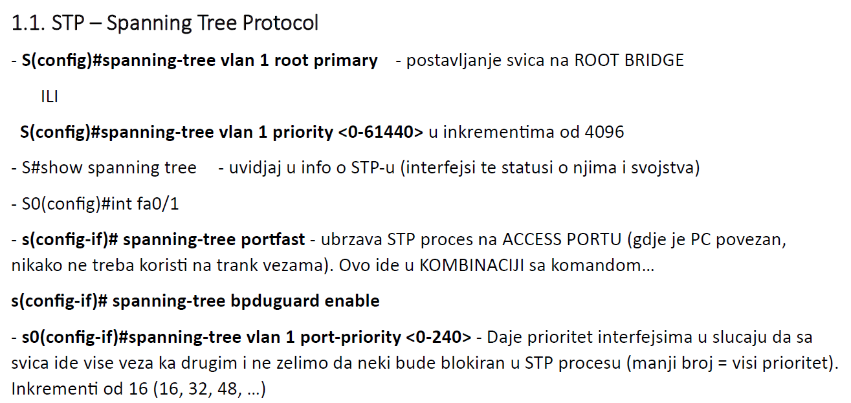
Naučene komande:

